新潟会場
関東ブロック 新潟会場 案内

 |  | 会場名： | NOCプラザ 201号室
会 場 |  | 住所： | 新潟市東区卸新町2丁目853番地3

開催日時 | 2026年3月13日（金）13:30～15:30

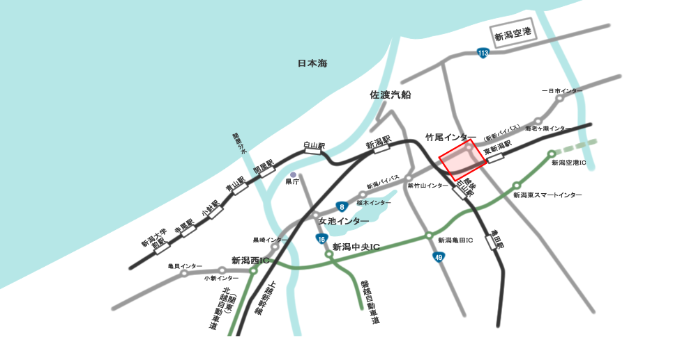

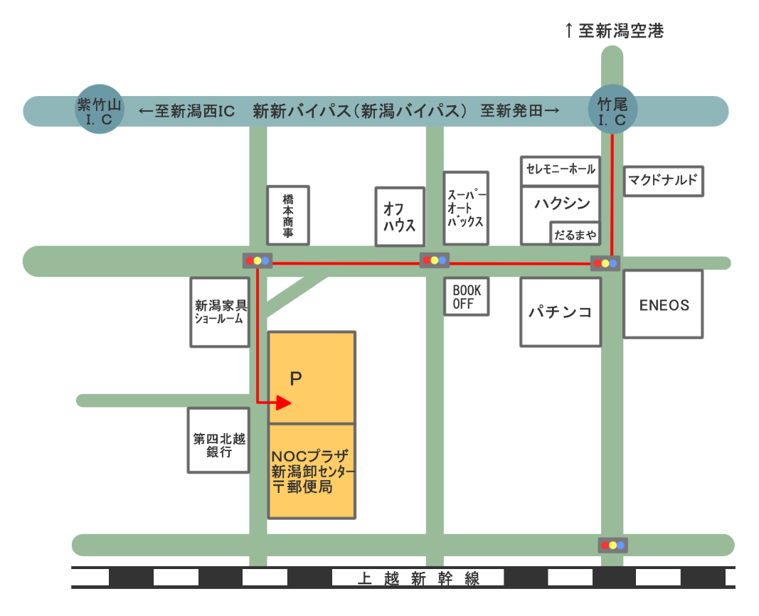

NOCプラザに隣接し、余裕の150台が駐車可能です。勿論、当施設をご利用する方は、駐車料金は無料
（但し駐車場所を指定される場合、宿泊は有料）となっております。
搬入口・搬出口が4か所あり、駐車場から直結しており、
イベント等の準備にも大変
便利です。

